복습-freshman
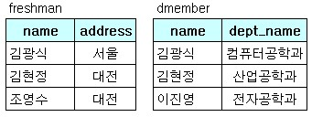
[복습] | 조인 | freshman, dmember
 |  |  |  |  |  | -- 실행결과는 무엇인가?
 |  | freshman |  | dmember
 |  | name | address | name | dept_name
 |  | 김광식 | 서울 | 김광식 | 컴퓨터공학과
 |  | 김현정 | 대전 | 김현정 | 산업공학과
 |  | 조영수 | 대전 | 이진영 | 전자공학과

 |  | SELECT *
 |  | FROM freshman, dmember
 |  | WHERE freshman.name = dmember.name;

Quiz1-1-R1S1
[Quiz 1-1] | 관계대수 | R1, S1
 |  |  |  |  |  |  | -- 실행결과는 무엇인가?
 |  | R1 |  | S1 |  |  | 1) | 카티션 프로덕트
 |  | A | B | A | C | D | 2) | 동등 조인
 |  | 1 | 4 | 1 | 3 | 4 | 3) | 자연조인
 |  | 2 | 5 | 2 | 2 | 6 | 4) | 세타 조인
 |  |  |  | 3 | 1 | 9

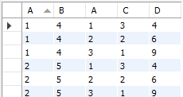
 |  | 1) 카티션 프로덕트 |  |  |  |  | 1) 카티션 프로덕트
 |  | SELECT * |  |  |  |  | A | B | A | C | D
 |  | FROM R1, S1; |  |  |  |  | 1 | 4 | 1 | 3 | 4
 |  |  |  |  |  |  | 1 | 4 | 2 | 2 | 6
 |  |  |  |  |  |  | 1 | 4 | 3 | 1 | 9
 |  |  |  |  |  |  | 2 | 5 | 1 | 3 | 4
 |  |  |  |  |  |  | 2 | 5 | 2 | 2 | 6
 |  |  |  |  |  |  | 2 | 5 | 3 | 1 | 9

 |  | 2) 동등 조인 |  |  |  |  | 2) 동등 조인
 |  | SELECT * |  |  |  |  | A | B | A | C | D | SELECT *
 |  | FROM R1, S1 |  |  |  |  | 1 | 4 | 1 | 3 | 4 | FROM R1, S1
 |  | WHERE R1.A = S1.A; |  |  |  |  | 2 | 5 | 2 | 2 | 6 | WHERE R1.A = S1.A;

 |  | 3) 자연 조인 |  |  |  |  | 3) 자연 조인
 |  | SELECT R1.A, B, C, D |  |  |  |  | A | B | C | D | SELECT R1.A, B, C, D
 |  | FROM R1, S1 |  |  |  |  | 1 | 4 | 3 | 4 | FROM R1, S1
 |  | WHERE R1.A = S1.A; |  |  |  |  | 2 | 5 | 2 | 6 | WHERE R1.A = S1.A;

 |  | 4) 세타 조인 |  |  |  |  | 4) 세타 조인
 |  | SELECT * |  |  |  |  | A | B | A | C | D
 |  | FROM R1, S1 |  |  |  |  | 1 | 4 | 3 | 1 | 9
 |  | WHERE R1.A >= S1.C; |  |  |  |  | 2 | 5 | 2 | 2 | 6
 |  |  |  |  |  |  | 2 | 5 | 3 | 1 | 9

Quiz1-2-outer01-stu
[Quiz 1-2] | 조인 | omember, group_ex
 |  |  |  |  |  | -- 실행결과는 무엇인가?
 |  | omember |  | group_ex |  | 1) | 내부조인
 |  | id | groupid | groupid | position | 2) | 왼쪽 외부조인
 |  | 100 | A | A | 서울 | 3) | 오른쪽 외부조인
 |  | 101 | B | B | 대구 | 4) | 완전 외부조인
 |  | 102 | A | C | 광주
 |  | 103 | F | D | 부산
 |  |  |  | E | 대전
 |  | 1) 내부조인 |  |  |  | 1) 내부조인
 |  | SELECT * |  |  |  | id | groupid | groupid | position
 |  | FROM omember INNER JOIN group_ex |  |  |  | 100 | A | A | 서울
 |  | ON omember.groupid = group_ex.groupid; |  |  |  | 101 | B | B | 대구
 |  |  |  |  |  | 102 | A | A | 서울

 |  |  |  |  |  | 2) 왼쪽 외부조인
 |  | 2) 왼쪽 외부조인 |  |  |  | id | groupid | groupid | position
 |  | SELECT * |  |  |  | 100 | A | A | 서울
 |  | FROM omember LEFT OUTER JOIN group_ex |  |  |  | 101 | B | B | 대구
 |  | ON omember.groupid = group_ex.groupid; |  |  |  | 102 | A | A | 서울
 |  |  |  |  |  | 103 | F | NULL | NULL

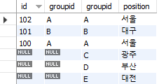
 |  |  |  |  |  | 3) 오른쪽 외부조인
 |  | 3) 오른쪽 외부조인 |  |  |  | id | groupid | groupid | position
 |  | SELECT * |  |  |  | 100 | A | A | 서울
 |  | FROM omember RIGHT OUTER JOIN group_ex |  |  |  | NULL | NULL | B | 대구
 |  | ON omember.groupid = group_ex.groupid; |  |  |  | NULL | NULL | C | 광주
 |  |  |  |  |  | NULL | NULL | D | 부산
 |  |  |  |  |  | NULL | NULL | E | 대전
 |  |  |  |  |  | 102 | A | A | 서울

 |  |  |  |  |  | 4) 완전 외부조인
 |  | 4) 완전 외부조인 |  |  |  | id | groupid | groupid | position
 |  |  |  |  |  | 100 | A | A | 서울
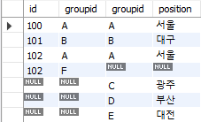
 |  | SELECT * |  |  |  | 101 | B | B | 대구
 |  | FROM omember LEFT OUTER JOIN group_ex |  |  |  | 102 | A | A | 서울
 |  | ON omember.groupid = group_ex.groupid; |  |  |  | 103 | F | NULL | NULL
 |  | UNION |  |  |  | NULL | NULL | C | 광주
 |  | SELECT * |  |  |  | NULL | NULL | D | 부산
 |  | FROM omember RIGHT OUTER JOIN group_ex |  |  |  | NULL | NULL | E | 대전
 |  | ON omember.groupid = group_ex.groupid;

Quiz1-3-outer02-stu
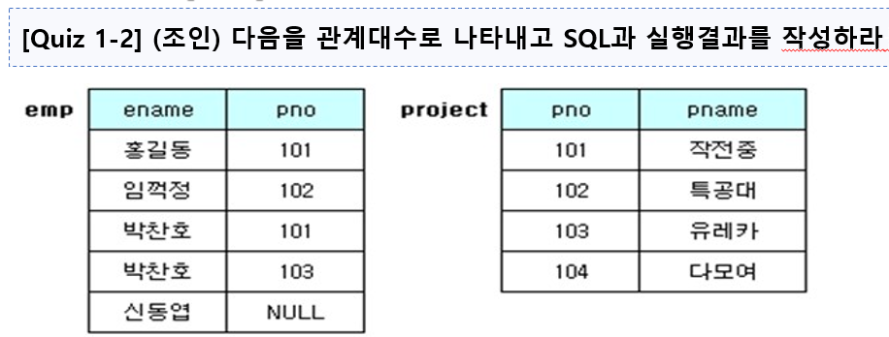
[Quiz 1-3] | 조인 | emp, project
 |  |  |  |  |  | -- 실행결과는 무엇인가?
 |  | emp |  | project |  | 1) | 내부조인
 |  | ename | pno | pno | pname | 2) | 왼쪽 외부조인
 |  | 홍길동 | 101 | 101 | 작전중 | 3) | 오른쪽 외부조인
 |  | 임꺽정 | 102 | 102 | 특공대 | 4) | 완전 외부조인
 |  | 박찬호 | 101 | 103 | 유레카
 |  | 박찬호 | 103 | 104 | 다모여
 |  | 신동엽 | NULL

 |  | 1) 내부조인 |  |  |  | 1) 내부조인
 |  | SELECT * |  |  |  | ename | pno | pno | pname
 |  | FROM emp INNER JOIN project |  |  |  | 홍길동 | 101 | 101 | 작전중
 |  | ON emp.pno = project.pno; |  |  |  | 임꺽정 | 102 | 102 | 특공대
 |  |  |  |  |  | 박찬호 | 101 | 101 | 작전중
 |  |  |  |  |  | 박찬호 | 103 | 103 | 유레카

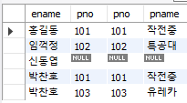
 |  |  |  |  |  | 2) 왼쪽 외부조인
 |  | 2) 왼쪽 외부조인 |  |  |  | ename | pno | pno | pname
 |  | SELECT * |  |  |  | 홍길동 | 101 | 101 | 작전중
 |  | FROM emp LEFT OUTER JOIN project |  |  |  | 임꺽정 | 102 | 102 | 특공대
 |  | ON emp.pno = project.pno; |  |  |  | 신동엽 | NULL | NULL | NULL
 |  |  |  |  |  | 박찬호 | 101 | 101 | 작전중
 |  |  |  |  |  | 박찬호 | 103 | 103 | 유레카

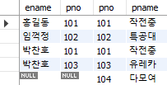
 |  |  |  |  |  | 3) 오른쪽 외부조인
 |  | 3) 오른쪽 외부조인 |  |  |  | ename | pno | pno | pname
 |  | SELECT * |  |  |  | 홍길동 | 101 | 101 | 작전중
 |  | FROM emp RIGHT OUTER JOIN project |  |  |  | 임꺽정 | 102 | 102 | 특공대
 |  | ON emp.pno = project.pno; |  |  |  | 박찬호 | 101 | 101 | 작전중
 |  |  |  |  |  | 박찬호 | 103 | 103 | 유레카
 |  |  |  |  |  | NULL | NULL | 104 | 다모여

 |  |  |  |  |  | 4) 완전 외부조인
 |  | 4) 완전 외부조인 |  |  |  | ename | pno | pno | pname

